Sheet1
SMILES | Molecule
CC1=C(O)C=C2NC(=O)CC(C3=CC=C(C=C3)C#CCCO)C2=C1 | 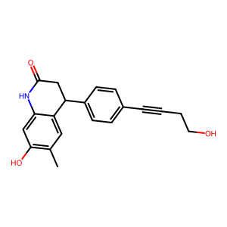
COC1=C(C)C=C2C(CC(=O)NC2=C1)C1=CC(Cl)=C(OCC(N)=O)C=C1 | 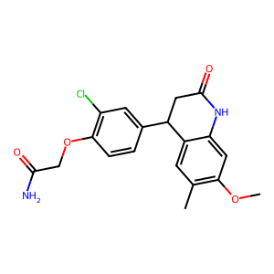
COC1=CC2=C(CCC2)C=C1C1CC(=O)NC2=CC(O)=C(C)C=C12 | 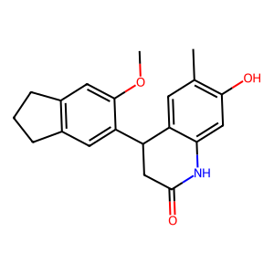
FC1=CC=C(C=C1)C1CC(=O)NC2=C1C=C1CCCC1=C2 | 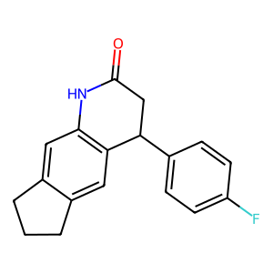
COC1=CC2=C(C=C1OC)C(CC(=O)N2)C1=CC(O)=C(OC)C=C1 | 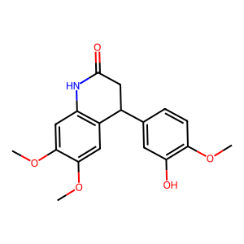
CCOC1=C(O)C=CC(=C1)C1CC(=O)NC2=C1C=C(OC)C(OC)=C2 | 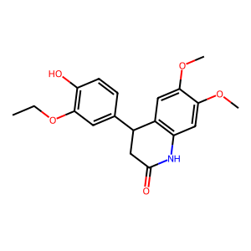
OC1=CC=CC(=C1)C1CC(=O)NC2=C1C=C1OCCOC1=C2 | 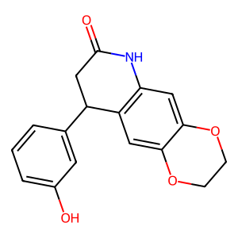
COC1=C(O)C=CC(=C1)C1CC(=O)NC2=C1C=C1OCCOC1=C2 | 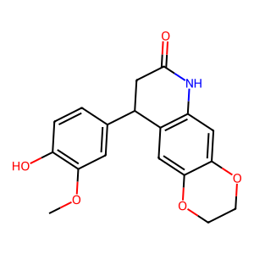
OC1=CC=CC(=C1)C1CC(=O)NC2=C1C=C1OCOC1=C2 | 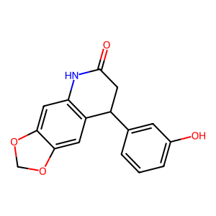
COC1=CC=C(C=C1)C1CC(=O)NC2=C1C(OC)=CC(OC)=C2 | 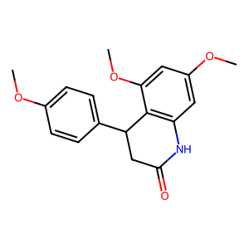
COC1=CC2=C(C=C1OC)C(CC(=O)N2)C1=CC=C(SC)C=C1 | 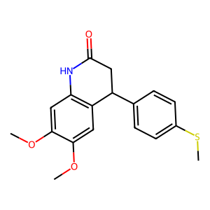
CCOC1=C(O)C=CC(=C1)C1CC(=O)NC2=C1C=C1OCOC1=C2 | 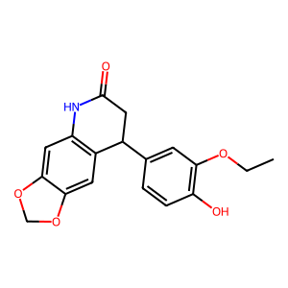
CCOC1=CC2=C(C=C1OCC)C(CC(=O)N2)C1=CC=C(F)C=C1 | 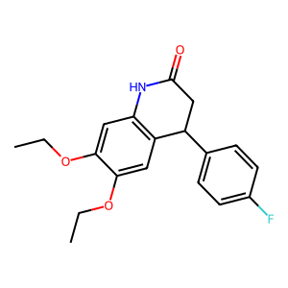
FC(F)(F)OC1=CC=C(C=C1)C1CC(=O)NC2=C1C=C1OCCOC1=C2 | 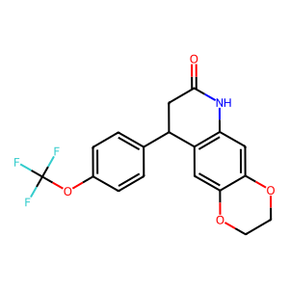
CCOC1=C(C=CC=C1)C1CC(=O)NC2=C1C=CC(C)=C2C | 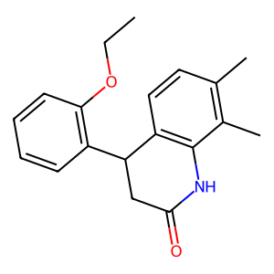
COC1=CC2=C(C(CC(=O)N2)C2=CC=C(F)C=C2)C(OC)=C1 | 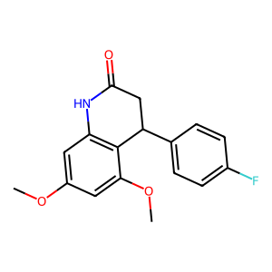
CC1=C(O)C=C2NC(=O)CC(C3=NNC(=C3)C(C)(C)C)C2=C1 | 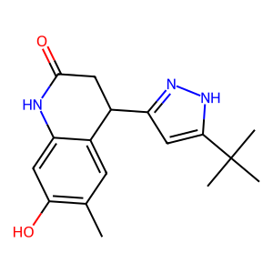
COC1=CC2=C(C=C1OC)C(CC(=O)N2)C1=CC(Cl)=C(OC)C=C1 | 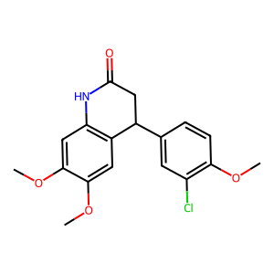
ClC1=CC(Cl)=C(C=C1)C1CC(=O)NC2=C1C=C1CCCC1=C2 | 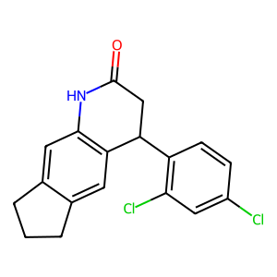
CSC1=CC=C(C=C1)C1CC(=O)NC2=C1C=CC1=C2C=CC=C1 | 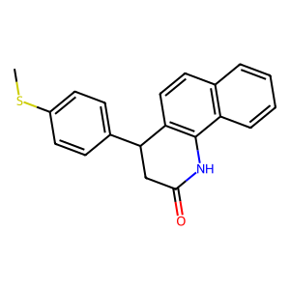
CSC1=CC=C(C=C1)C1CC(=O)NC2=C1C=C1OCOC1=C2 | 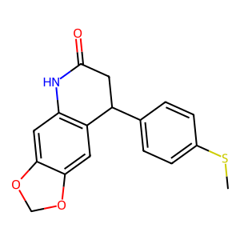
FC1=CC(=CC=C1)C1CC(=O)NC2=C1C=CC1=CC=CC=C21 | 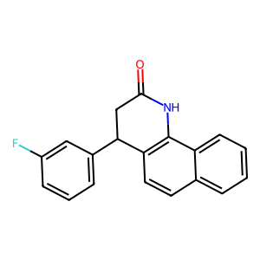
COC1=CC(C2CC(=O)NC3=C2C=CC(C)=C3C)=C(OC)C=C1 | 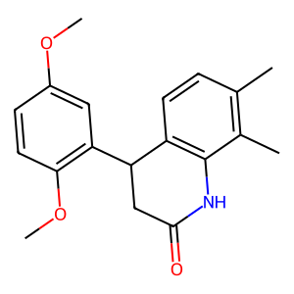
CC1=CC2=C(NC(C)(C)CC2(C)C2=CC=CC=C2)C=C1 | 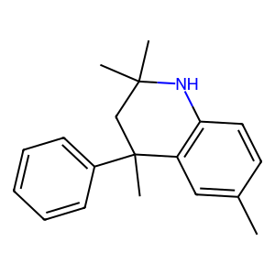
COC1=C(Cl)C=C(C=C1)C1CC(=O)NC2=C1C=C1OCOC1=C2 | 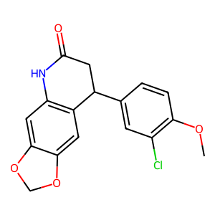
COCC(=O)NC1=CC=C2C(CC(=O)NC2=C1C)C1=C(Cl)C(Cl)=CC=C1 | 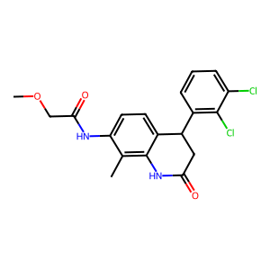
FC1=C(C=CC=C1)C1CC(=O)NC2=C1C=C1OCCOC1=C2 | 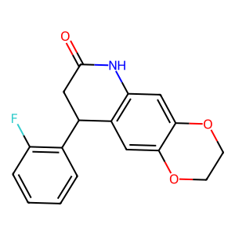
O=C1CC(C2=CSC=C2)C2=C(N1)C=C1OCCOC1=C2 | 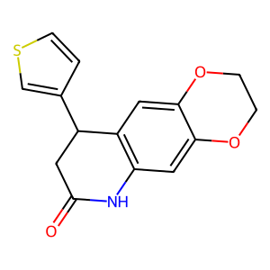
CC1=C(O)C=C2NC(=O)CC(C3=CNN=C3C3=CC=C(F)C=C3)C2=C1 | 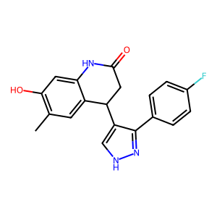
CCC(=O)NC1=C(OC)C=C2NC(=O)CC(C2=C1)C1=CC=CC=C1C(F)(F)F | 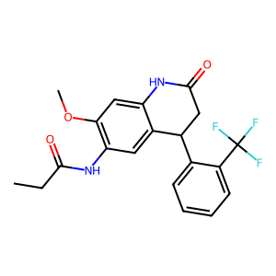
CCC1=NC(C)=C(N1)C1CC(=O)NC2=CC(O)=C(C)C=C12 | 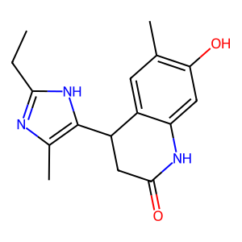
FC(F)(F)C1=CC=CC=C1C1CC(=O)NC2=C1C=CC1=CC=CC=C21 | 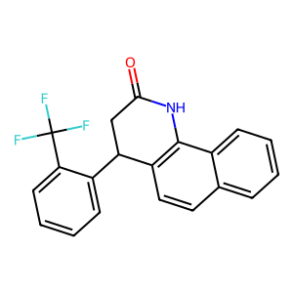
FC1=CC(F)=C(C=C1)C1CC(=O)NC2=C1C=C1OCOC1=C2 | 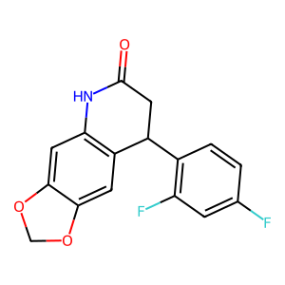
CC(=O)NC1=CC=C2C(CC(=O)NC2=C1)C1=CC=NC2=C1C=CC=C2 | 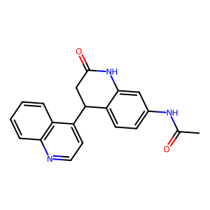
CC1=C(O)C=C2NC(=O)CC(C3CCNCC3)C2=C1 | 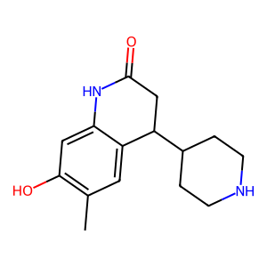
O=C1CC(C2=CC(CN3C=CC=N3)=CC=C2)C2=CC3=C(NN=C3)C=C2N1 | 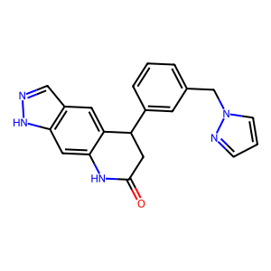
CCOC1=C(C=C(Cl)C=C1)C1CC(=O)NC2=C1C=C1OCCOC1=C2 | 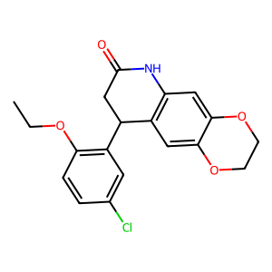
COC1=CC=C(CCC(=O)NC2=CC=CC=C2C#N)C=C1 | 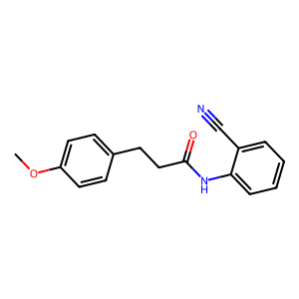
COC1=CC2=C(C(CC(=O)N2)C2=C(C)C=CC=C2)C(OC)=C1OC | 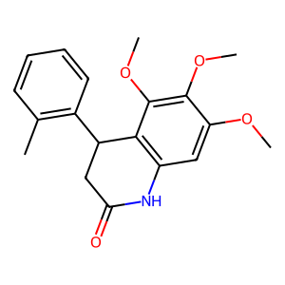
COC1=CC=C(N2C=CC=N2)C(=C1)C1CC(=O)NC2=CC(O)=C(C)C=C12 | 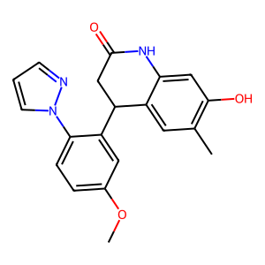
O=C1CC(C2=CSC=C2)C2=CC3=C(NN=C3)C=C2N1 | 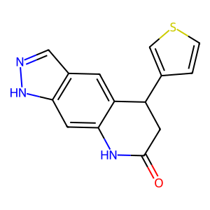
O=C(CC(C1=CC=CC=C1)C1=CC=CC=C1)NC1=CC=NC=C1 | 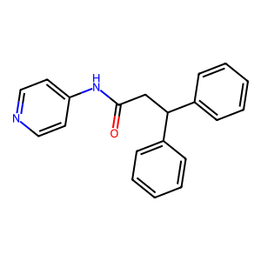
CCOC1=CC2=C(NC(=O)CC2)C=C1OCC(O)=O | 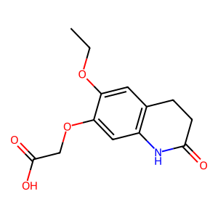
CCOC1=CC(NC(=O)CCC2=CC=CC=C2)=CC=C1 | 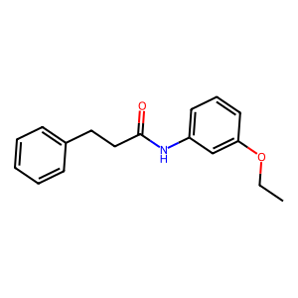
CC1=CC=C(CCC(=O)NC2=CC=CC=C2C#N)C=C1 | 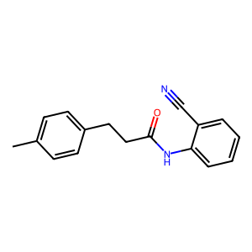
CC(C)OC1=CC(NC(=O)CCC2=CC=CC=C2)=CC=C1 | 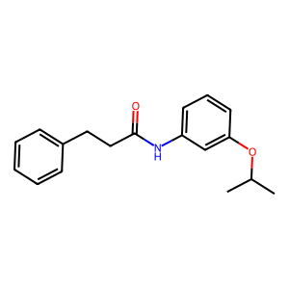
COCCN1C=CN=C1C1CC(=O)NC2=CC(O)=C(C)C=C12 | 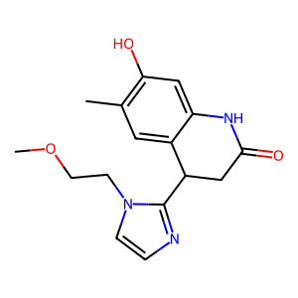
COC1=C2OCOC2=CC(=C1)C1CC(=O)NC2=CC3=C(C=NN3)C=C12 | 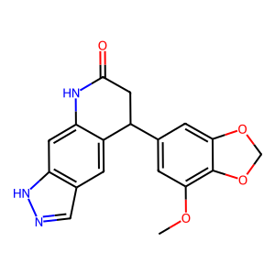
[H]N1C(=O)CCC2=C1C=CC(NC(=O)CCCC1=CC=CC=C1)=C2 | 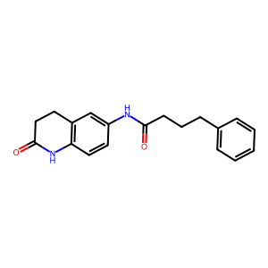
COC1=CC2=C(C=C1OC)C(CC(=O)N2)C1=CC=C(C)S1 | 